Sheet1
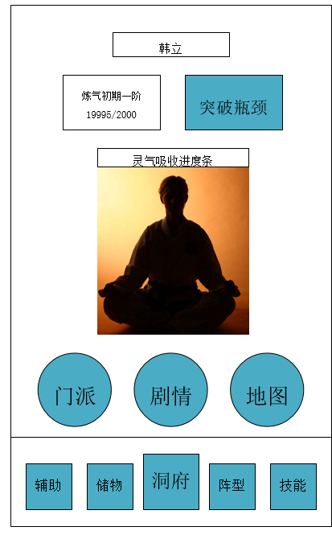
境界 | 获取灵气 | 升级所需灵气 | 时间刷新次数 | 游戏时间
锻体初期一阶 | 10 | 50 | 5 |  |  | 1.每十秒刷新一次灵气 | 2.灵气足够厚点击突破进入升级页面
锻体初期二阶 | 15 | 100 | 7
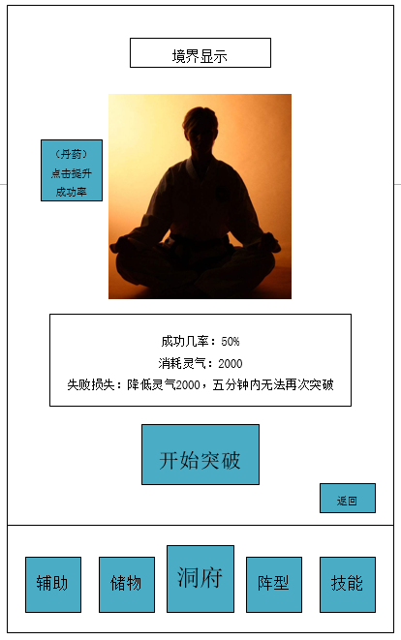
锻体初期三阶 | 20 | 150 | 8
锻体初期四阶 | 25 | 200 | 8
锻体初期五阶 | 30 | 250 | 9
锻体初期六阶 | 35 | 300 | 9
锻体初期七阶 | 40 | 350 | 9
锻体初期八阶 | 45 | 400 | 9
锻体初期九阶 | 50 | 450 | 9
锻体初期十阶 | 55 | 1000 | 19 | 15分钟
锻体中期一阶 | 60 | 1100 | 19
锻体中期二阶 | 65 | 1200 | 19
锻体中期三阶 | 70 | 1300 | 19
锻体中期四阶 | 75 | 1400 | 19
锻体中期五阶 | 80 | 1500 | 19
锻体中期六阶 | 85 | 1600 | 19
锻体中期七阶 | 90 | 1700 | 19
锻体中期八阶 | 95 | 1800 | 19
锻体中期九阶 | 100 | 1900 | 19
锻体中期十阶 | 105 | 3800 | 37 | 50分钟
锻体后期一阶 | 110 | 4000 | 37
锻体后期二阶 | 115 | 4200 | 37
锻体后期三阶 | 120 | 4400 | 37
锻体后期四阶 | 125 | 4600 | 37
锻体后期五阶 | 130 | 4800 | 37
锻体后期六阶 | 135 | 5000 | 38
锻体后期七阶 | 140 | 5200 | 38 |  |  | 3.点击开始突破后，进入这个界面，判定突破成功与否，结束后随意点击，回到上一页。
锻体后期八阶 | 145 | 5400 | 38
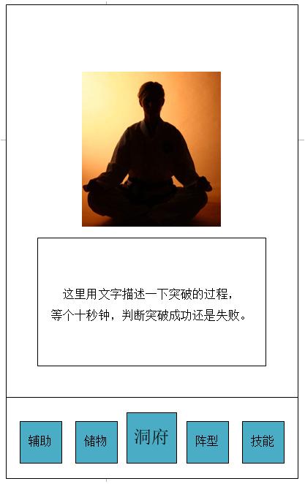
锻体后期九阶 | 150 | 5600 | 38
锻体后期十阶 | 155 | 11200 | 72 | 120分钟
炼气初期一阶 | 160 | 11500 | 72
炼气初期二阶 | 165 | 11800 | 72
炼气初期三阶 | 170 | 12100 | 72
炼气初期四阶 | 175 | 12400 | 71
炼气初期五阶 | 180 | 12700 | 71
炼气初期六阶 | 185 | 13000 | 71
炼气初期七阶 | 190 | 13300 | 70
炼气初期八阶 | 195 | 13600 | 70
炼气初期九阶 | 200 | 13900 | 70
炼气初期十阶 | 205 | 27800 | 136 | 250分钟
炼气中期一阶 | 210 | 28200 | 135
炼气中期二阶 | 215 | 28600 | 134
炼气中期三阶 | 220 | 29000 | 133
炼气中期四阶 | 225 | 29400 | 132
炼气中期五阶 | 230 | 29800 | 131
炼气中期六阶 | 235 | 30200 | 130
炼气中期七阶 | 240 | 30600 | 129
炼气中期八阶 | 245 | 31000 | 128
炼气中期九阶 | 250 | 31400 | 126
炼气中期十阶 | 255 | 62800 | 247 | 490分钟
炼气后期一阶 | 260 | 63300 | 244
炼气后期二阶 | 265 | 63800 | 240
炼气后期三阶 | 270 | 64300 | 238
炼气后期四阶 | 275 | 64800 | 236
炼气后期五阶 | 280 | 65300 | 234
炼气后期六阶 | 285 | 65800 | 231
炼气后期七阶 | 290 | 66300 | 229
炼气后期八阶 | 295 | 66800 | 227
炼气后期九阶 | 300 | 67300 | 224
炼气后期十阶 | 305 | 134600 | 442 | 910分钟 | 15个小时
筑基初期一阶

